Herramientas manual
 | GESTIÓN EN SEGURIDAD Y SALUD EN EL TRABAJO |  |  |  |  |  |  |  |  |  | Código: |  | SST-F-46
 |  |  |  |  |  |  |  |  |  |  | Fecha: |  | 2025-10-21
 | FORMATO DE INSPECCIÓN DE HERRAMIENTAS MANUALES |  |  |  |  |  |  |  |  |  | Versión: |  | 1
 |  |  |  |  |  |  |  |  |  |  | Página |  | 1 de 2

CENTRO DE TRABAJO o SEDE: |  |  |  |  |  | ÁREA: |  |  |  |  | FECHA: | dd | mm | aaaa
INSPECCIÓN REALIZADA POR: | Nombre completo |  |  |  |  |  |  |  | Cargo
 | Nombre completo |  |  |  |  |  |  |  | Cargo
MARCA: |  |  |  |  |  |  | MODELO, REFERENCIA o S/N:
FABRICANTE o PROVEEDOR: |  |  |  |  |  |  | No. INVENTARIO:

ASPECTO O CONDICIÓN A VERIFICAR |  |  | CUMPLIMIENTO |  |  |  |  |  | OBSERVACIONES/ COMENTARIOS
 |  |  | CUMPLE |  | NO CUMPLE |  |  | N/A
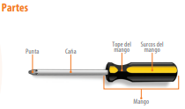 | 1.Destornilladores: Punta y caña sin desgastes o deformada, mango y tope del mango aislado y en buen estado,la hoja y el vástago están alineados, sin torcedura, sin oxido o corrosión.
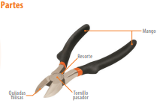 | 2. Cortafrío: Mordaza sin rebabas, afilada, mango y tope del mango aislado y en buen estado, tornillo asegurado sin fuego y resorte sin deformación.
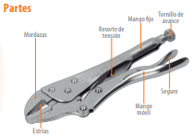 | 3. Hombresolo: Resorte de tensión bien ajustado, sin suciedad, mordazas no deben estar rotas o deformadas, tornillo de avance en buen estado , mangos con cubierta aislante, mangos sin residuos como aceite o grasa, diseño original de la herramienta sin alteraciones.
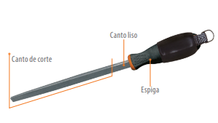 | 4. Lima: Espiga o mango sin grietas o deformaciones, el canto de corte debe estar sujeto al mango, estrias con labrado, diseño original de la herramienta sin alteraciones.
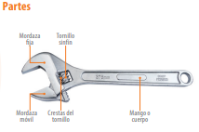 | 5. Llave de expanción: Mordazas en buen estado, sin deformaciones , tornillo y crestas del tornillo no dobladas, diseño original de la herramienta sin alteraciones.
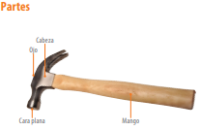 | 6. Martillo: Cara de impacto sin desgastes o deformada, longitud del mango es proporcional al peso de la cabeza,cabeza asegurada al mango, mango sin grietas ni daños.
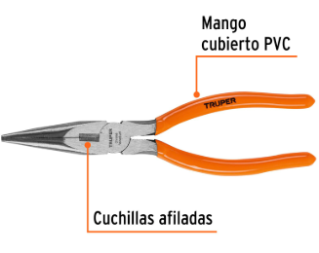 | 7. Alicate de puntas: mordazas no dobladas ni desgastadas, el eje no flojo , no duro mangos, firmes, sin grietas. Cubierta en pvc/goma no rota, no desgastada.
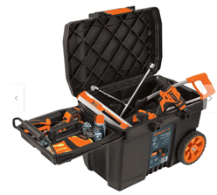 | 8. En general, todas las herramientas están libres de aceites y materiales deslizantes. -Las herramientas se trasladan en cajas adecuadas, diseñadas para tal fin. - Las herramientas dañadas o deterioradas se cambian oportunamente, no se reparan.
TOTAL |  |  | 0 |  | 0 |  |  | 0

PLAN DE ACCIÓN
ACTIVIDAD |  | ÁREA/ RESPONSABLE |  | FECHA CUMPLIMIENTO |  |  |  | FECHA COMPROBACIÓN |  | OBSERVACIONES

Nota : En caso de ser necesario inserte nueva fila para agregar información adicional al plan de acción
Firma Ejecutor(es) de inspección: | ______________________________________________ |  |  |  |  |  |  | Firma del funcionario o contratista: |  |  | _____________________________________
N° Licencia de seguridad y salud en el trabajo: | _______________________________________________ |  |  |  |  |  |  | Firma líder o supervisor del contrato: |  |  | _____________________________________

